画面階層
売手権限
/order
販売画面
S - 01

/login
ログイン画面
L - 01
確認する
管理者権限
/admin

ログイン失敗/login?error
管理メニュー
A - 01

管理者のホームページ
/

イベントカレンダー画面
I - 01

オーダ管理
./orders
./order-table
./analysis

オーダテーベル画面
O - 01
オーダチャート画面
O - 02

製品管理
./items
./coffees
./condiments

コーヒー管理画面
P - 01
調味料管理画面
P - 02

店員管理
./users

ユーザー管理画面
U - 01

L-01
画面概要
 | まだログインしないユーザはリンクをアクセスすると、ログイン画面へ移動されます。
 | URL | CoffeeShop/login

関連DB情報

users table
パスワード変更ダイアログ

①ユーザ名の入力。
空の入力のまま③をクリックすると、「Please fill out this field」と言うアラートが表示されます。
L-01.ログイン画面
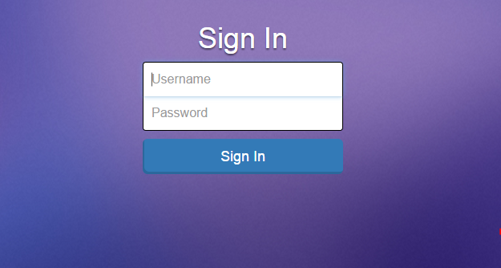

②パスワードの入力。

③ログインのボタン。
クリックするとろぐいんします。
＊エラーがあると。。。に移動されます。
＊ログインを成功したユーザは管理者なら管理者のホーム画面に移動されます。
＊ログインを成功したユーザはセラーならオーダ画面に移動されます。

L-01-01. ログイン画面の状態 |  |  | L-01-02. ログイン画面の状態
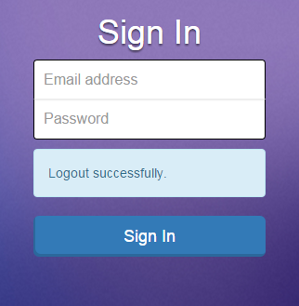
④アラート
ログアウトした際にログイン画面に移動されて、「Logout successfully」と言うメッセージが表示されます。
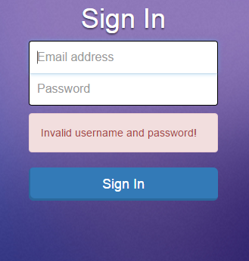

④アラート
ログインする時にエラーがあると、ログイン画面に移動されて、「Logout successfully」と言うメッセージが表示されます。

S-01
画面概要
 | ログインしたの後、そのユーザはセラーの場合、オーダ画面へ移動されます。
 | URL: | CoffeeShop/order

関連DB情報

coffees table
cups table

S-01. オーダ画面
condiments table
orders table

①新しいオーダを作るボタン。
 |  |  | S-01. オーダ画面
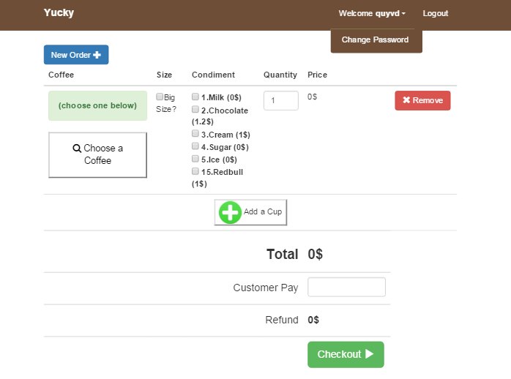
⑦ログアウトボタン。
クリックすると L-01-02画面に移動されます。

②多きいカップを選択ボタン。
⑧パスワード変更ボタン。

③コーヒー種類名。
⑨カップを解消ボタン。
クリックと、④のエレアを解消し、そのカップも解消されます。

④ップに代表するエレア。

⑩数量入力。
⑤コーヒー種類選択ボタン。
ボタンをホバーすると、コーヒー種類一覧が表示されます。
コーヒーを選択すると、③にはコーヒー名が表示される。

⑪カップ追加ボタン。

⑥調味料選択一覧。
⑫お客さんの支払い入力。

⑬チェックアウトボタン。
＊入力を確認する。
＊成功する場合は S-01-01画面が表示されます。

 |  |  | S-01-01. オーダのレビュー
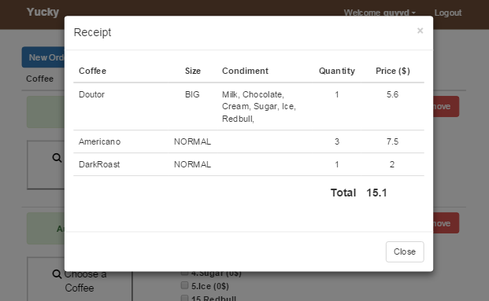

⑬ダイアログを閉じるボタン。
クリックすると、ページをリロードします。

I-01
画面概要
 | ログインしたの後、そのユーザは管理者の場合、イベントカレンダー画面へ移動されます。あるいは管理者メニューの「Dashboard」をクリックする。
 | URL: | CoffeeShop/admin

関連DB情報

events table
I-01. イベントカレンダー画面

I-01. イベントカレンダー画面 |  |  | イベント「週」カレンダー画面 | イベント「日」カレンダー画面
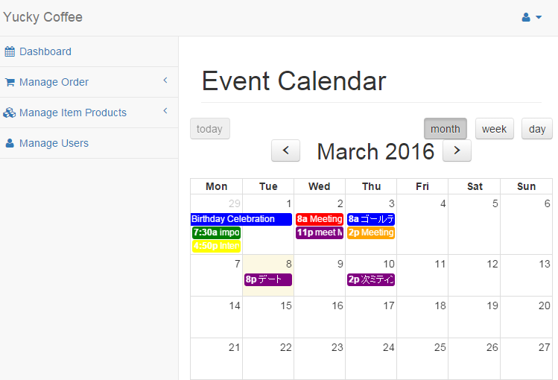
①ログアウトボタン。
②パスワード変更ボタン。
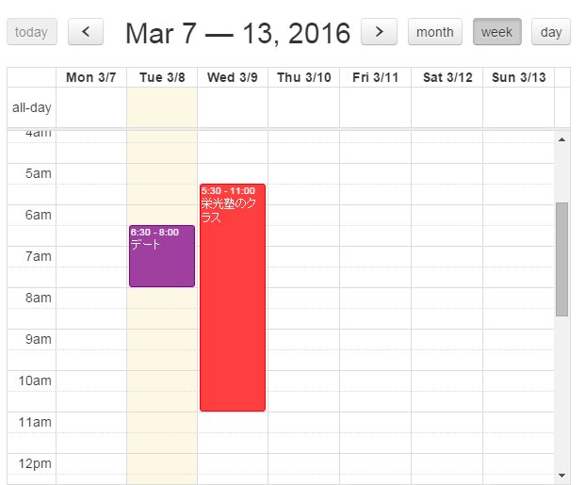
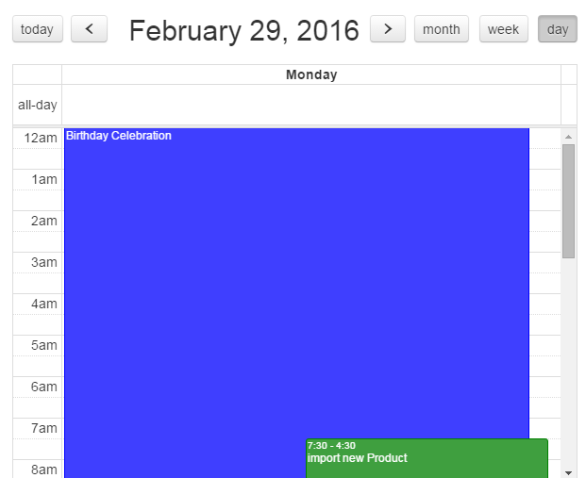

③管理者のメニュー。

④カレンダー種類選択ボタン。
＊左画像には月カレンダーである。

カレンダー中にクリックすると、イベント追加と言う I-01-01ダイアログが表示されます。

⑤イベント。
クリックすると、 イベント情報と言う I-01-02ダイアログが表示される

I-01-01. イベント追加ダイアログ
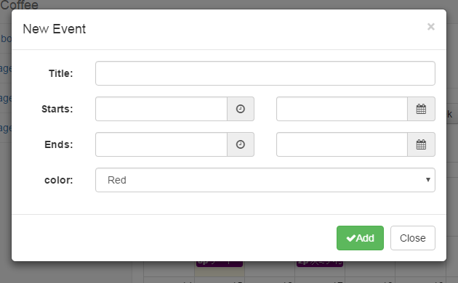

⑥追加ボタン。
クリックすると、入力を確認する。ただしい場合はデータベースにイベントを追加されて、ページがリロードされます。

⑦閉じるボタン。

I-01-01. イベント情報ダイアログ
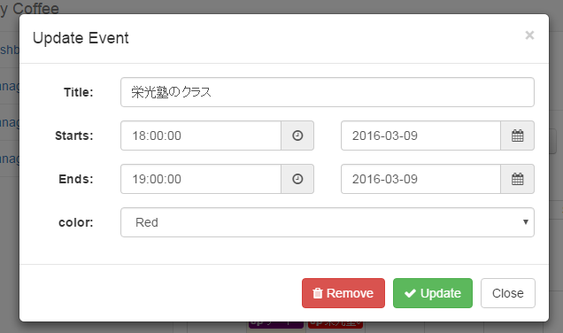

⑧イベント解消ボタン。
クリックすると、今イベントが解消されて、ページをリロードします。

⑨イベント更新ボタン。
クリックすると、入力を確認する。ただしい場合はデータベースにイベントを更新されて、ページがリロードされますタン。

O-01
画面概要
 | 管理者メニューの「Order Table」をクリックしたら、オーダテーブル画面へ移動されます
 | URL: | CoffeeShop/admin/orders/order-table

関連DB情報
cups table

orders table
coffees table
O-01. オーダテーブル画面

condiments table

 |  |  | O-01. オーダテーブル画面
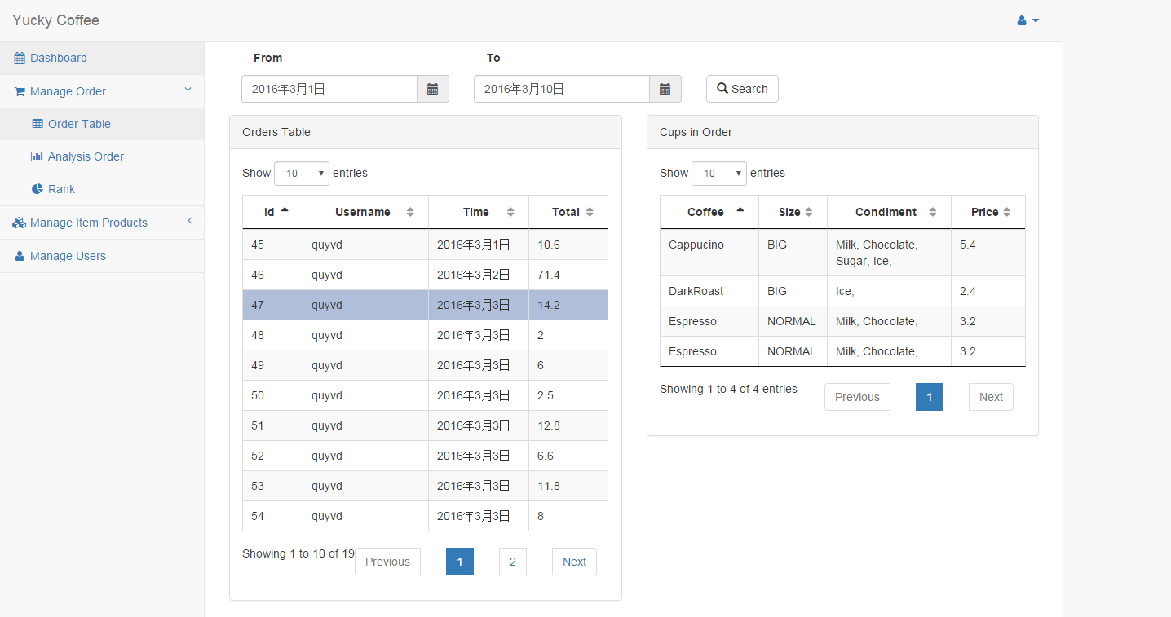
①開始日入力。

②終了日入力。

③オーダ検索ボタン。
クリックすると、開始日入力と終了日入力を確認する。空入力の場合はアラートする。その逆はデータベースからデータを検索し、「Orders Table」に表示されます。

④オーダテーブル。
オーダの行をクリックすると、そのオーダの各カップ情報が「Cups in Order」テーブルに表示されます。

⑤カップテーブル。

O-02
画面概要
 | 管理者メニューの「Analysis Order 」をクリックしたら、オーダチャート画面へ移動されます
 | URL: | CoffeeShop/admin/orders/analysis

関連DB情報

cups table

orders table
O-02. オーダチャート画面
coffees table

①年間入力。
ページをロード時に、データベースからオーダがある各年間を引き抜くて、入力に表示される
 | O-02. オーダチャート画面
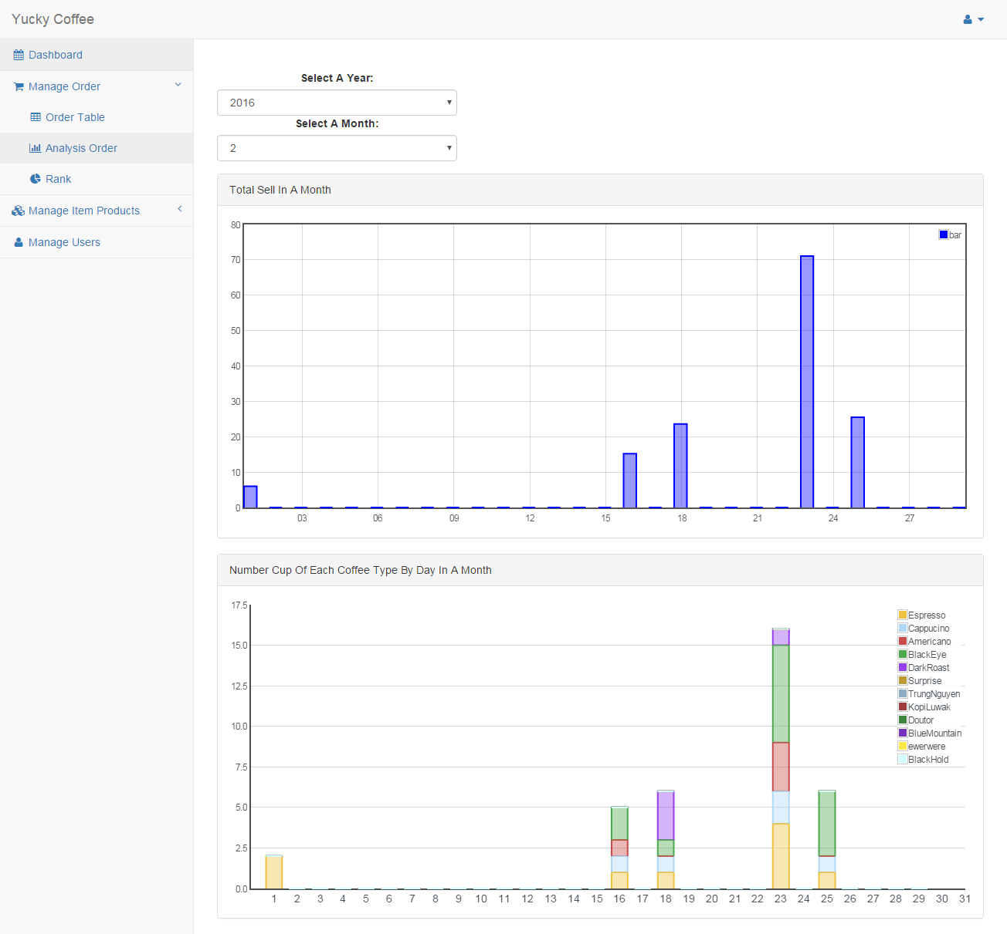

②月間入力。
ページをロード時に、上の年間限りにデータベースからオーダがある各月間を引き抜くて、入力に表示される。
選択したら、オーダデータが引き抜くて、下のチャートに表示されます。

③月間によって総販売チャート。
＊垂直：ドル
＊横：日

④月間によって各コーヒーの割合チャート。
＊垂直：カップ
＊横：日

P-01
画面概要
 | 管理者メニューの「Coffees 」をクリックしたら、コーヒー管理画面へ移動されます
 | URL: | CoffeeShop/admin/items/coffees

関連DB情報

coffees table
P-01. コーヒー管理画面

P-01. コーヒー管理画面
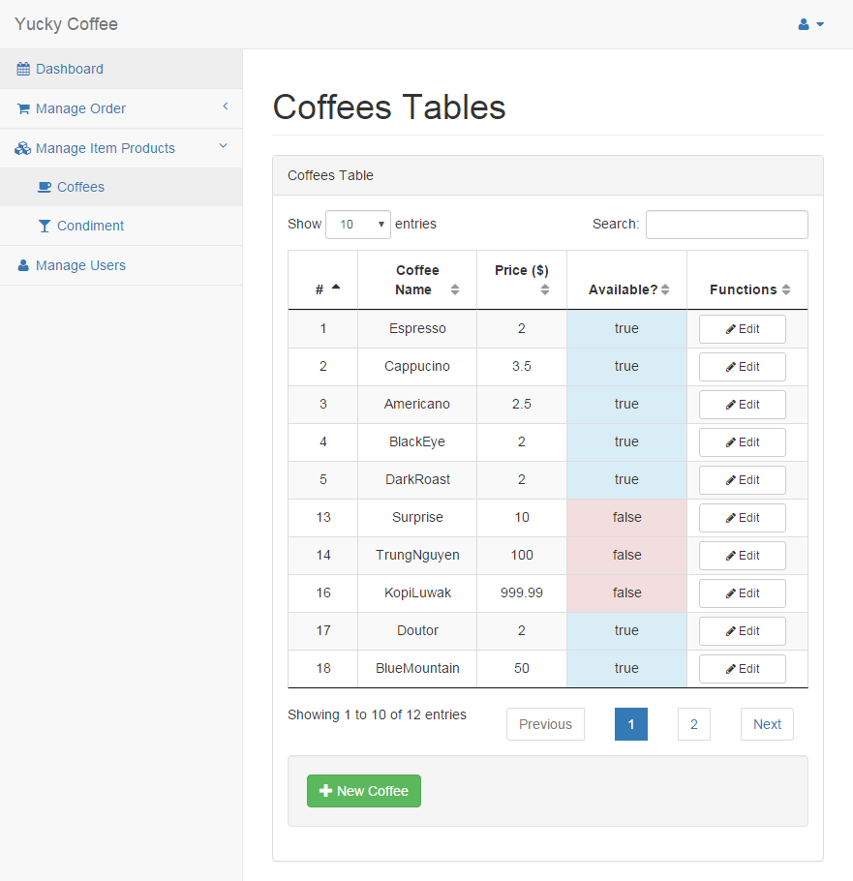

①コーヒー情報修正ボタン。
クリックと P-01-01修正ダイアログを表示する。

②コーヒー情報修正ボタン。
クリックと P-01-02追加ダイアログを表示する。

P-01-01. コーヒー情報修正ダイアログ
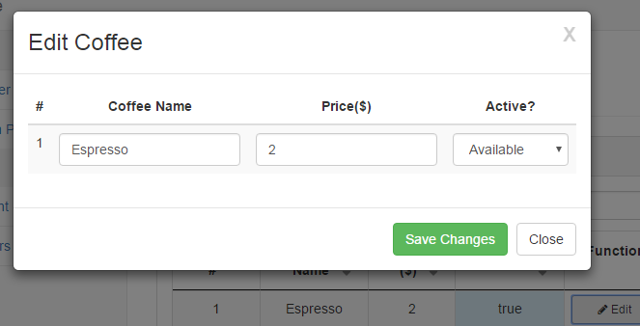

③コーヒー情報修正ボタン。
入力を確認する。間違いない場合はデータベースにコーヒー情報を更新する。そして、ページがリロードします。

P-01-02. コーヒー追加ダイアログ
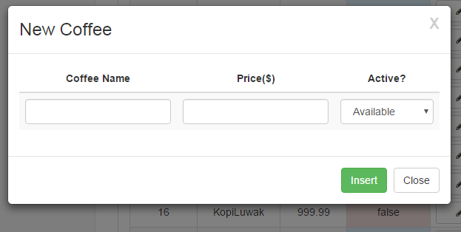

④新しいコーヒー追加ボタン。
入力を確認する。間違いない場合はデータベースにコーヒー追加する。そして、ページがリロードします。

P-02
画面概要
 | 管理者メニューの「Condiments」をクリックしたら、コーヒー管理画面へ移動されます
 | URL: | CoffeeShop/admin/items/condiments

関連DB情報

condiments table
P-02. 調味料管理画面

P-02. 調味料管理画面
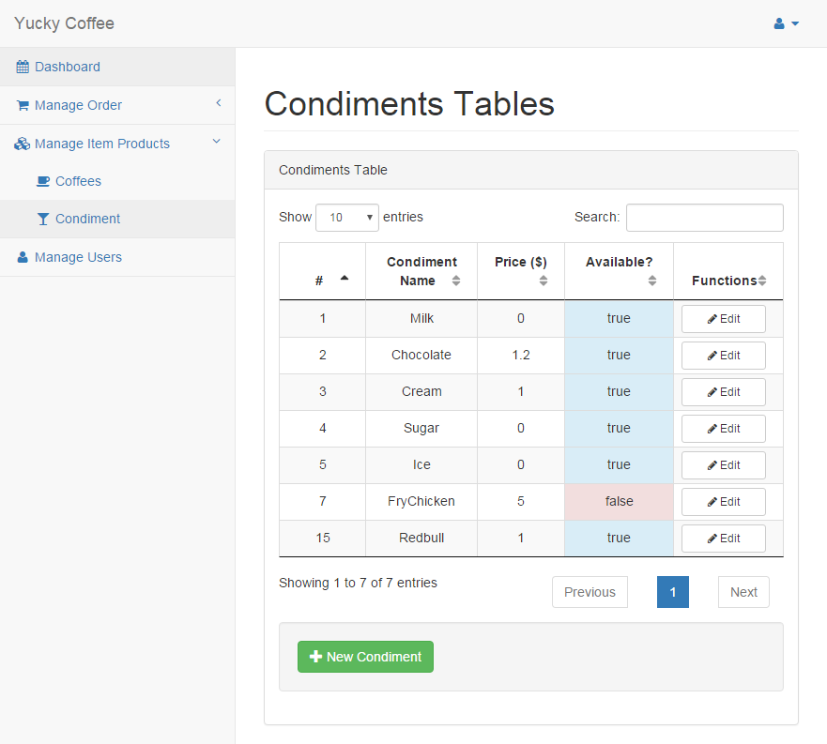

①調味料情報修正ボタン。
クリックと P-02-01修正ダイアログを表示する。

②新しい調味料追加ボタン。
クリックと P-02-02追加ダイアログを表示する。

P-02-01. 修正ダイアログ
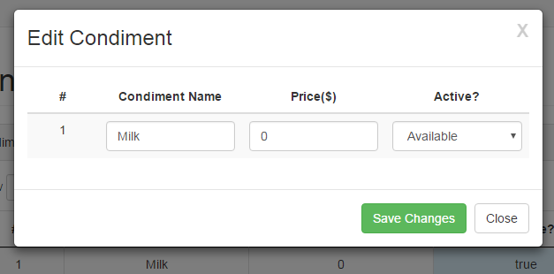

③コーヒー情報修正ボタン。
入力を確認する。間違いない場合はデータベースにコーヒー情報を更新する。そして、ページがリロードします。

P-02-02. 追加ダイアログ
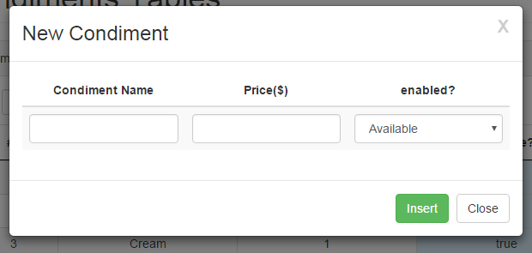

④新しい調味料追加ボタン。
入力を確認する。間違いない場合はデータベースに調味料追加する。そして、ページがリロードします。

U-01
画面概要
 | 管理者メニューの「Manage Users」をクリックしたら、コーヒー管理画面へ移動されます
 | URL: | CoffeeShop/admin/users

関連DB情報

users table
U-01. ユーザ管理画面

U-01. ユーザ管理画面
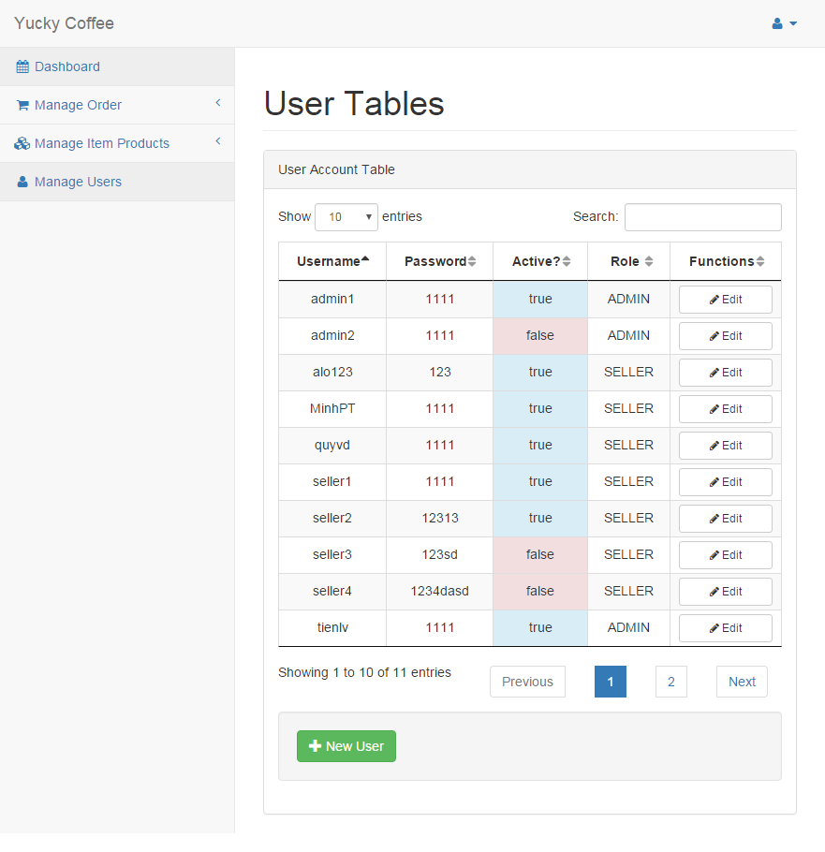

①ユーザ情報修正ボタン。
クリックと U-01-01修正ダイアログを表示する。

②新しいユーザ追加ボタン。
クリックと U-01-02 追加ダイアログを表示する。

U-01-01. ユーザ情報修正ダイアログ
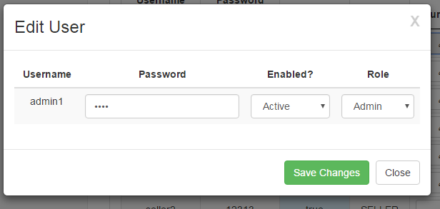

③ユーザ情報修正ボタン。
入力を確認する。間違いない場合はデータベースにユーザ情報を更新する。そして、ページがリロードします。

U-01-02. ユーザ追加ダイアログ
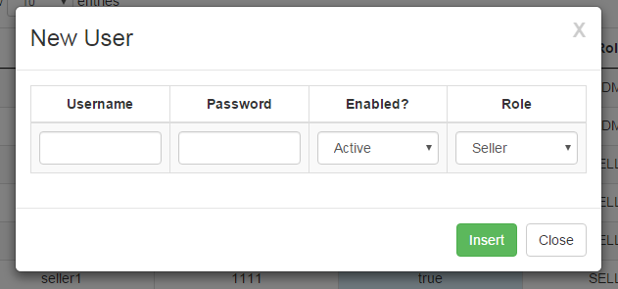

④新しいユーザ追加ボタン。
入力を確認する。間違いない場合はデータベースにユーザ追加する。そして、ページがリロードします。

パスワード変更ダイアログ
画面概要
 | ログインしたユーザは、「Change Password」ボタンをクリックするとパスワード変更ダイアログが表示される

関連DB情報

users table
パスワード変更ダイアログ

①パスワード変更状態メセッジ。
＊Input Empty!
＊Repeat password not match!
＊Change Password Success
パスワード変更ダイアログ
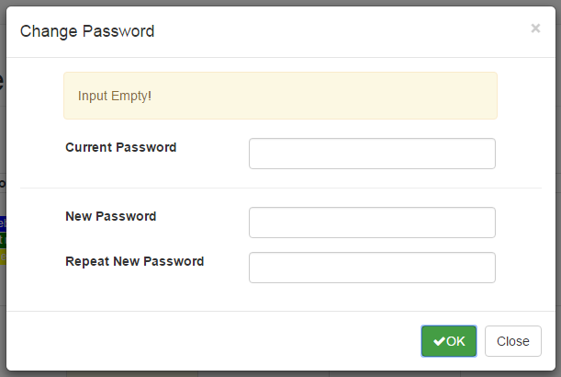

②現在パスワード入力。

③新しいパスワード入力。

④新しいパスワード確認入力。

⑤確認ボタン。
入力を確認する（空入力？③と④が同じ？）。
入力がＯＫ場合は、サーバへパスワード変更リクエストを送ります。
エラーがある場合：①にエラーのメセッジが表示されます。
成功の場合は：①に成功のメセッジを表示
して、ページをリロードします。

